Sheet1
环境科学与工程学院实验室安全检查实践报告（2025）
检查时间：
姓名 | 学号 | 课题组 | 房间号

第一部分：安全检查清单
序号 | 不符合考核要求项 | 问题事实描述 | 现场照片
例 | 9.5.3易制爆化学品存量合规、双人双锁保管 | 易制爆试剂（硝酸锌）存放不符合要求 | 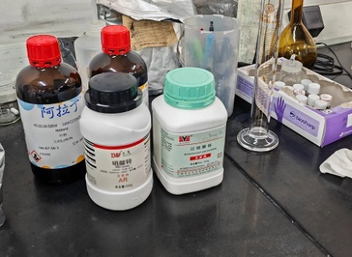
1
2
3
注：考核要求可参照《高等学校实验室安全检查项目表》

第二部分：隐患分析报告
1、所检查实验室存在的突出安全隐患

2、该隐患可能造成的后果（对人、物、环境的影响）

3、隐患形成原因

4、建议整改方案

备注：请在12月20日前提交报告至hkjx@nankai.edu.cn，本实践报告将作为实验室安全课程考核结果参考。

